상품제안서
타이틀리스트 Prov 1X 골프공 12구 더즌 | 상품코드: F32874

 |  |  |  |  |  |  | 02-412-0044 | www.easy1.co.kr
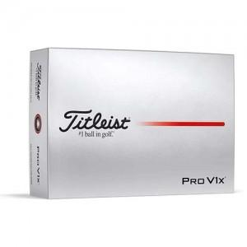

【상세/제작정보】

【인쇄/포장옵션】 | 풀칼라 / 포장지포장

【공급단가】 | 수량 | 50~ | 100~ | 300~ | 500~ | 1,000~
*VAT별도 | 단가 | 72,000원 | 70,800원 | 69,000원 | 67,800원 | 66,000원

【상품 URL】 | https://www.easy1.co.kr:443/src/goods_detail.php?gdno=32874

